APP.VUE更新版
①10点をクリックする
method:handleSelect
app.vue
一、 | 画面レイアウト→左のメニュー部分

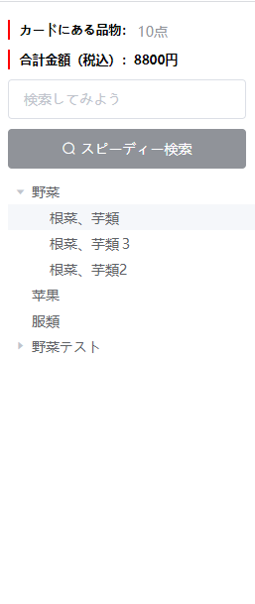

②カテゴリtreeを表示される method:loadNode
③子カテゴリをクリックする method:handleNodeClick

二、ソース

①
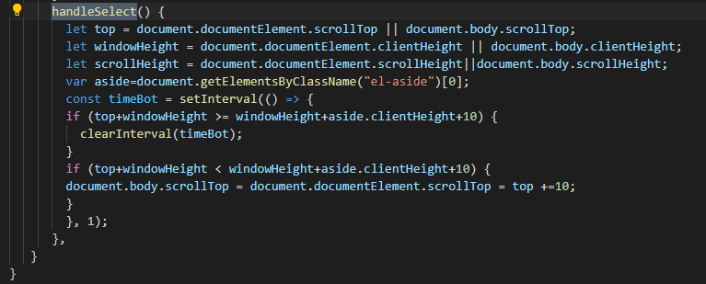

②
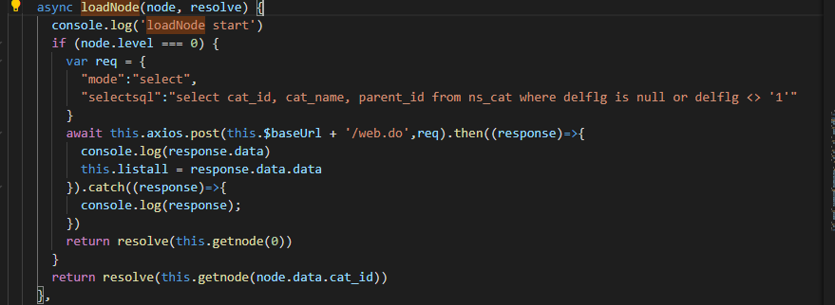

 |  | 最初はparentid===0のカテゴリを表示される

pathを設置する
③

